Hoja1
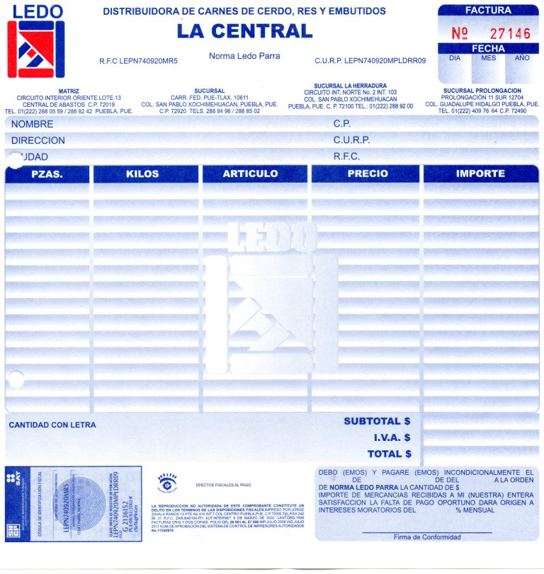
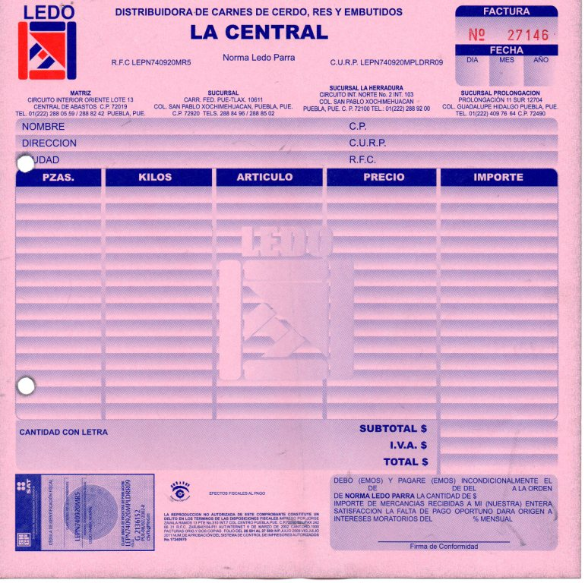
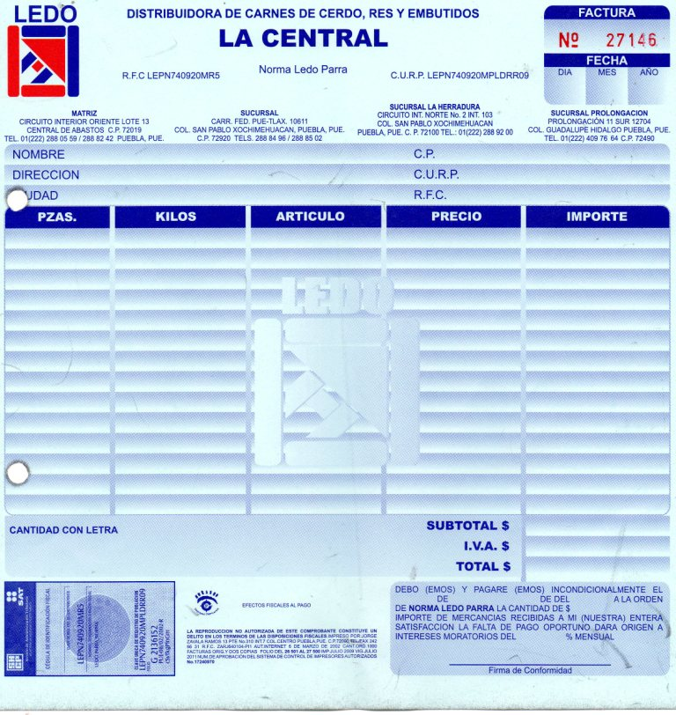

ALTO 21.5 cm | ANCHO 21.5 cm

 |  | ORIGINAL | 1er COPIA | 2da COPIA

